Sheet1
 |  | Servicio Nacional de Salud

 |  |  |  | Hospital: | CENTRO DE EDUCACION MEDICA DE AMISTAD DOMINICO JAPONESA CEMADOJA
 | Región: | REGION 0 | Reg_0 |  | NÓMINA DE COMPENSACIÓN MILITAR
Periodo Año: | 2025 |  | Periodo Mes: | Diciembre
REG. NO. | NOMBRES | APELLIDOS | SEXO | CARGO | DIRECCION O DEPARTAMENTO | CATEGORIA DE SERVIDOR | FECHA INICIO DE CONTRATO | FECHA TERMINO DE CONTRATO | SUELDO BRUTO | AFP | ISR | SFS | OTROS | SUELDO NETO
1 | GENDY MANUEL | MESA | M | MIEMBRO | SEGURIDAD | COMPENSACION |  |  | 15730 | 0 | 0 | 0 | 0 | 15730
2 | ALEXANDRA | GERALDINO MARTINEZ | F | MIEMBRO | SEGURIDAD | COMPENSACION |  |  | 15730 | 0 | 0 | 0 | 0 | 15730
3 | ANGEL DAVID | GUILLEN | M | AUXILIAR | SEGURIDAD | COMPENSACION |  |  | 15730 | 0 | 0 | 0 | 0 | 15730
4 | BURGOS | PEREZ PEREZ | M | MIEMBRO | SEGURIDAD | COMPENSACION |  |  | 30000 | 0 | 0 | 0 | 0 | 30000
TOTALES |  |  |  |  |  |  |  |  | 77190 | 0 | 0 | 0 | 0 | 77190

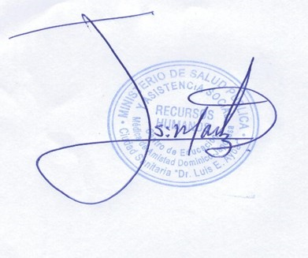

 |  |  |  |  |  |  | Sr. Jesus Martinez
 |  |  |  |  |  |  | Enc. Division de RRHH

